fiches métiers
Peintre en batiment |  |  |  | Peintre en batiment
Compétences générales : |  | Autres compétences : |  | Manœuvre en batiment
 |  |  |  | Aide ménager
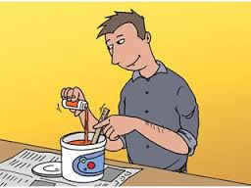
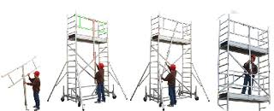
 | non |  | non

préparer la peinture |  | Montage d’échafaudage

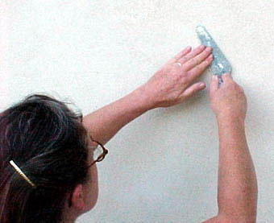
 | non |  | non

Appliquer les 3 couches murales |  | Technique de peinture à la taloche

 | non |  | non

Réaliser des enduites à base de stuc |  | Remplacer une vitre

 | non |  | non

Préparer les supports et appliquer des enduits |  | Utilisation d’outillages éléctroportatifs

Manœuvre en batiment
Compétences générales : |  | Autres compétences :

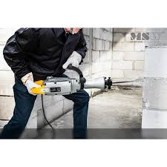
 | non |  | non

Démolir un élément d’ouvrage à l’aide d’une machine |  | Débiter du bois de coffrage

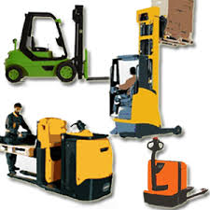
 | non |  | non
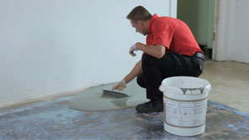

Ragréer les surfaces et réaliser les joints |  | Chariot élévateur

 | non |  | non

Couper et préparer des éléments de ferraillage |  | Techniques d’élingage

 | non |  | non
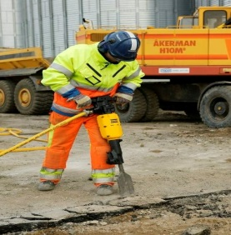

Marteau -piqueur |  | Réaliser les mélanges de produits

Aide ménager
Compétences générales : |  | Autres compétences :

 | non |  | non

Nettoyer et ranger la vaisselle |  | Lavage de vitre

 | non |  | non

Enlever la poussière |  | Préparer les aliments et préparer le repas

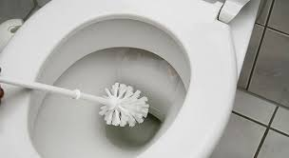
 | non |  | non

Nettoyer les sanitaires. |  | Couture

 | non |  | non

Nettoyer et laver les sols |  | Repassage

Compétences générales : |  | Autres compétences :

Compétences générales : |  | Autres compétences :

Compétences générales : |  | Autres compétences :

Compétences générales : |  | Autres compétences :

Compétences générales : |  | Autres compétences :

Compétences générales : |  | Autres compétences :

Compétences générales : |  | Autres compétences :

Compétences générales : |  | Autres compétences :

Compétences générales : |  | Autres compétences :

Compétences générales : |  | Autres compétences :

Compétences générales : |  | Autres compétences :

Compétences générales : |  | Autres compétences :

Compétences générales : |  | Autres compétences :

Compétences générales : |  | Autres compétences :

Compétences générales : |  | Autres compétences :

Compétences générales : |  | Autres compétences :

Compétences générales : |  | Autres compétences :

